Hoja1
 |  | Materiales
f'c= | 4000.00 psi | 281.29 kg/cm² | Ec | 253254.48 kg/cm² | Concreto premezclado ASTM C685 ó ASTM C94
fy= | 60000.00 psi | 4219.41 kg/cm² | Es | 2039321.85 kg/cm² | Acero de refuerzo ASTM A 706 (Barras SI)
f'm= | 39.20 kg/cm² | NO ESTRUCTURAL |  |  | Bloque Clase C NTG 41054 + mortero tipo "S" NTG 41050

Predimensionamiento
Vigas
Direccion X-X
L= | 6.00 m

L/14 | h | L/10
0.43 m | 0.50 m | 0.60 m

h/2 | b | 2h/3
0.25 m | 0.30 m | 0.33 m | bmin | 0.25 m

VX 50cm X 30cm
Asmin= | 4.38 cm²
ρmax= | 0.017907986129
Asmax= | 23.64 cm²

DireccionY-Y
L= | 5.00 m

L/14 | h | L/10
0.36 m | 0.45 m | 0.50 m

ESPESOR MINIMO LOSA 0.10 POR DENSIDAD DE CONCRETO DE 2400, DA 240 MAS PESO DE COLUMNAS Y VIGAS, SE HACE UNA SUPOSICION PRELIMINAR DE 400
h/2 | b | 2h/3
0.23 m | 0.25 m | 0.30 m | bmin | 0.25 m

VY 45cm X 25cm
Asmin= | 3.24 cm²
ρmax= | 0.017907986129
Asmax= | 17.46 cm²

Columnas

pg= carga de gravedad
CV= | 500.00 kg/cm²
CM= | 400.00 kg/cm²
n pisos= | 3

El area de la columna tiuene que ser mayor al area de la viga, mas del 150%
At Central= | 30.00 m² | At Perimetral= | 15.00 m² | At Esquina = | 7.50 m²
Pg= | 115200.00 kg | Pg= | 57600.00 kg | Pg= | 28800.00 kg
λ | 1.1 | λ | 1.25 | λ | 1.5
η | 0.3 | η | 0.25 | η | 0.2
CALCULAMOS MASOMENOS QUE LLEGUE AL AREA DEL DOBLE DE LA VIGA QUE ES DE 2250,
45*45 DA 2025 SE VA ACERCANDO, ESO LO DESIGNAREMOS
Acol | 1501.632 | Acol | 1023.84 | Acol | 767.88

b | h | b | h | b | h
30 | 50.05 cm | 30 | 34.128 | 30 | 25.596
35 | 42.90 cm
40 | 37.54 cm
45 | 33.37 cm

area de viga 45*25 es 1125, por 2= 2250, masomenos el area que la columna debe de tener
50X30 SE LE SUMA 5 A CADA LADO AL DE 30, QUEDA 40
45.00 cm | 45.00 cm

Columna= 45cm X 45cm
Asmin= | 20.25 cm²
Asmax= | 121.50 cm²

espesor segun ACI
Cantidad | 8
As= | 2.53 cm² | #6 = 2.85 cm²

tmin segun aci no tiene que ser menor a 3.5 pulgadas, por 2.54 para convertirlo ametro
Losa
a | 5.00 m
b | 6.00 m

t | 0.12 m
fy | 60000.00 psi
β | 1.2
t= | 0.14 m
shell tin = t/L, longitud menor en este caso 5, cuanto es la relacion que se tiene que respetar para tin y tik, SE QUEDA AUN EN THIN
tmin | 0.09 m
t a elegir | 14.00 cm
t/L= | 35.714285714 | Thin
Losa= 14cm

Hoja2
Sobrecarga entre piso

otra forma de hacerlo debido que 13mm es media pulgada y 1 pulgada 26 entoces 10kgcm2 spor 2 seria 20kg/cm2
25.4 espesor de una pulgada el tablayeso
 | Contrapiso | 85.00 kg/m² | 50 mm*1.7
 | Piso | 77.00 kg/m²
 | Cielo Falso | 20.00 kg/m² | 25.4mm*.8
 | Instalaciones | 25.00 kg/m²
para instalaciones no las coloca la norma, porque so variables MINIMO SON 25, oficinas lo maximo que van a tener es internet y telefono por eso
 |  | 207.00 kg/m²
el inge considero 7 cm aprox de pañuelo de desniveles, es 1.7 por que se va a colocar concreto pomez y no concreto solido obviamente, los 7cm como un espesor uniforme
pauñuelo si la distancia de la losa es 18 en x, el movimiento del agua es un 75%= 75% * 18= 13.5cm aprox 14cm
75% por que no se pueden tener pendientes inferiores a 75%
Techo
 | Pañuelos | 119.00 kg/m² | 70 mm *1.7
 | Cielo Falso | 20.00 kg/m² | 25.4mm*.8
Ya = es la densidad del acabado, espesor de acabado 1cm
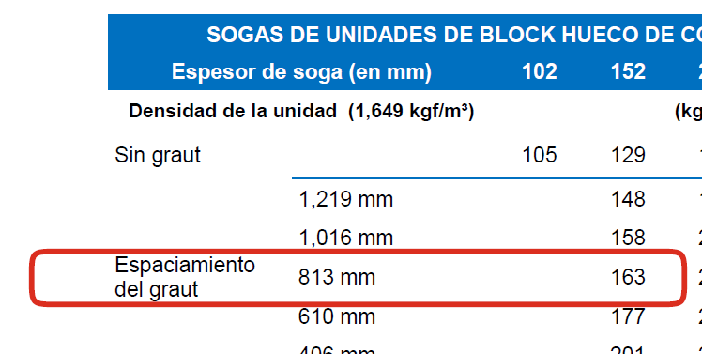
armado cada 80 cm---813mm
 | Instalaciones | 25.00 kg/m²
 |  | 164.00 kg/m²

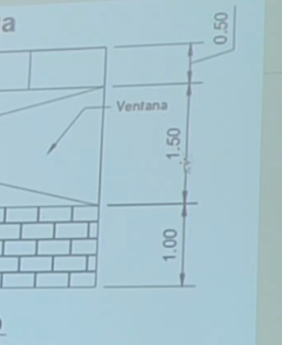
Altura de muro, 3m -.50 de la viga queda 2.50, luego que ya tenemos la densidad del muro que esd 183 lo multiplicamos por 2.50, nos da 457.5
Sobrecarga lineal
Muro Completo
 | 163.00 kg/m² | Bloque clase "C" 14x19x39 cm, pin #3@80cm
 | 20.00 kg/m² | Acabado 1 cm, Ya= 2000kg/m³, t*Ya (2 caras)
Densidad de muro | 183.00 kg/m²
h | 2.50 m
 | 457.50 kg/m

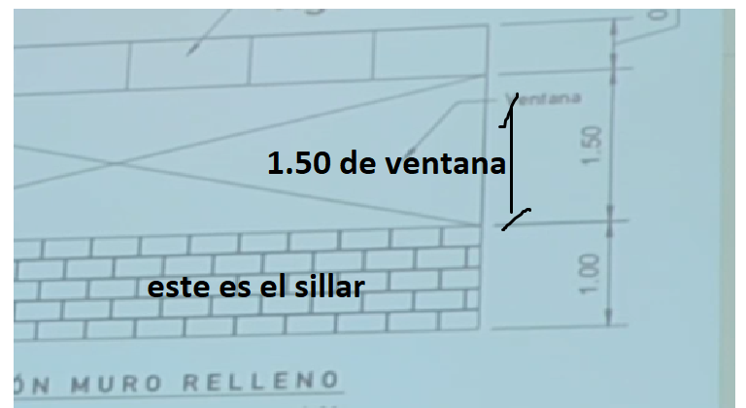
Muro + Ventana
 | 163.00 kg/m² | Bloque clase "C" 14x19x39 cm, pin #3@80cm
 | 20.00 kg/m² | Acabado 1 cm, Ya= 2000kg/m³, t*Ya (2 caras)
 | 183.00 kg/m²
hsillar= | 1.00 m
peso del sillar | 183.00 kg/m

 | 38.00 kg/m² | Ventana + vidrio+marco
hVentana | 1.50 kg/m
 | 57.00 kg/m
Wm+v | 240.00 kg/m | sumando el sillar |  | Carga de muro mas ventana

Muro Cemefa
 | 163.00 kg/m² | Bloque clase "C" 14x19x39 cm, pin #3@80cm
 | 20.00 kg/m² | Acabado 1 cm, Ya= 2000kg/m³, t*Ya (2 caras)
 | 183.00 kg/m²
hsillar= | 1.00 m
peso del sillar | 183.00 kg/m

Carga Viva
Oficinas | 250.00 kg/m² | Losas I, II Y III
 | 75.00 kg/m² | Particiones
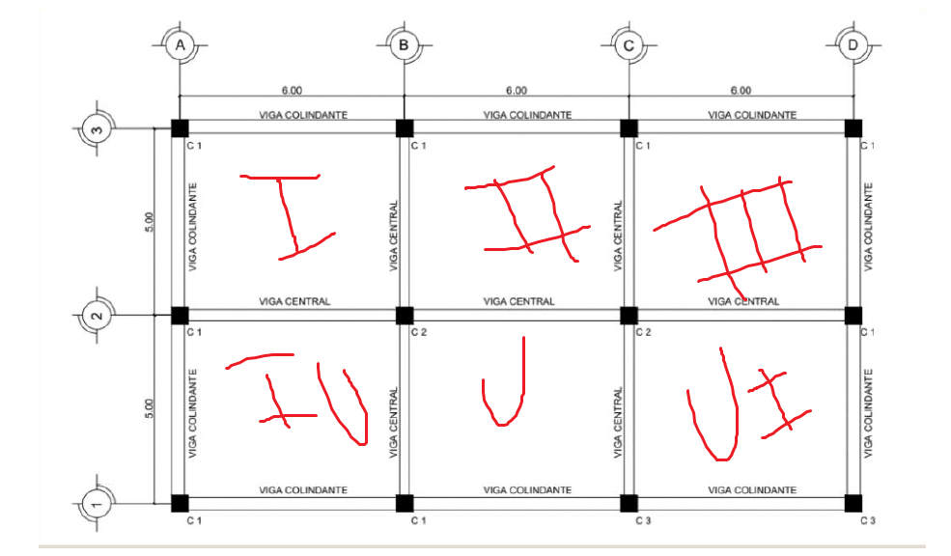
 | 325.00 kg/m²
Pasillos | 300.00 kg/m² | Losas V y VI
Cafeteria | 500.00 kg/m² | Losa IV

Viva de Techo | 200.00 kg/m² | Vt Losas I, II, III, IV, V y VI |  | Losas con accesos NSE2
Tefra Volcanico | 85.00 kg/m² | Ar Losas I, II, III, IV, V y VI |  | ns2 dependiendo a la categoria
Carga de lluvia | 140.00 kg/m² | Pl Losas I, II, III, IV, V y VI

La carga de techo No se aplican al mismo tiempo, solo se elige el mayor, o el que genera mayor efecto

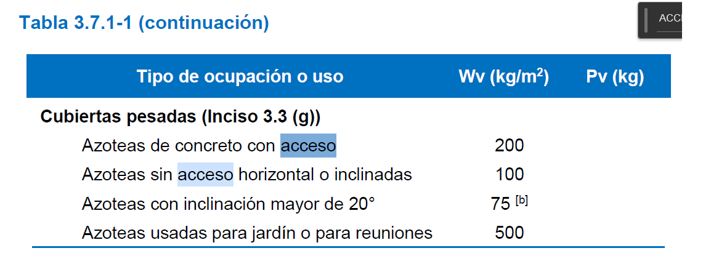

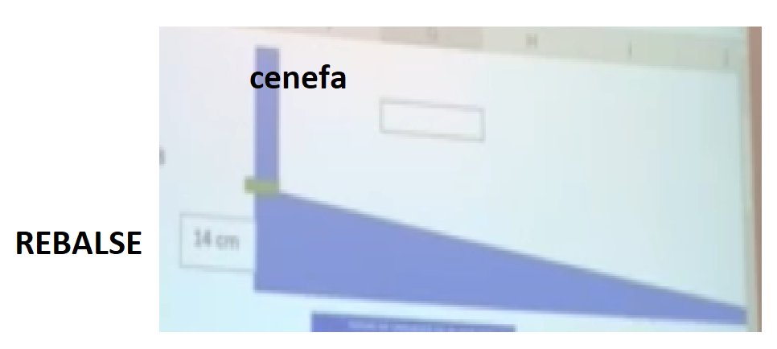
 |  |  |  |  | dh como un rebalse

pauñuelo si la distancia de la losa es 18 en x, el movimiento del agua es un 75%= 75% * 18= 13.5cm aprox 14cm REBALSE
75% por que no se pueden tener pendientes inferiores a 75%

Hoja3
Carga de ubicación
Area bruta de piso | 241.13m2
No. Niveles | 6
∑ area bruta de piso | 1446.75 m²
Factor de Carga de ocupacion | 21 | Nse 1
Carga de ocupación | 69.00 personas

Clasificacino de obra | II Ordinaria | NSE2

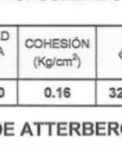
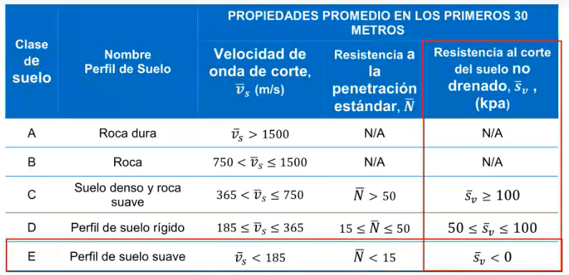
Clasificación de sitio
Cu=SV= | 0.16 kg/cm² | 15.70 kpa | nse 1
Suelo tipo "C"

Lugar
Cobán, Alta Verapáz

Aceleración espectrales
 | Scr= | 1.75
 | S1r= | 0.9
 | TL= | 3.66
 | Io= | 4.1

Ajustes por cada clase de sitio
 | Fa= | 1
 | Fv= | 1

Ajustes por intensidades sismicas especiales
 | Na= | 1
 | Nv= | 1

 | Scs= | 1.75
 | S1s= | 0.9

Periodos de vibracion de transición
 | Ts= | 0.514 s
 | TO= | 0.103 s

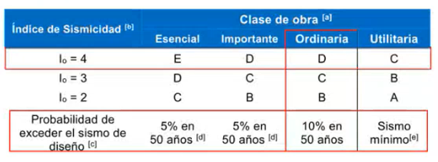
Factor Kd

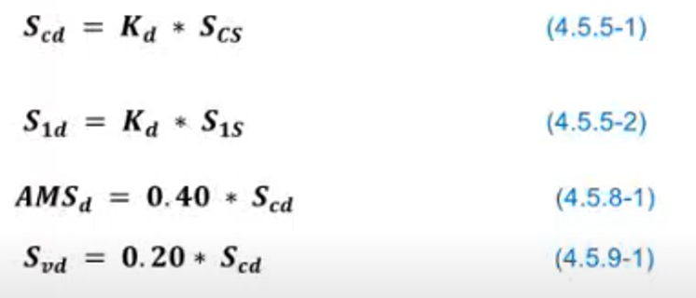
Sismo de diseño | 10% en 50 años/ Sismo Ordinario
 | Kd= | 0.66

Calibracion de aceleraciones espectrales
 | Scd= | 1.155
 | S1d= | 0.594
 | AMSd= | 0.462
 | Svd= | 0.231

Construccion del espectro
 | T | Sa(T)
 | 0 | 0.462
 | 0.1 | 1.13575
 | 0.2 | 1.155
 | 0.3 | 1.155
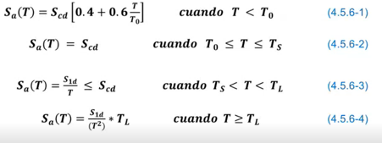
 | 0.4 | 1.155
 | 0.5 | 1.155
 | 0.6 | 0.99
 | 0.7 | 0.84857142857
 | 0.8 | 0.7425
 | 0.9 | 0.66
 | 1 | 0.594
 | 1.1 | 0.54
 | 1.2 | 0.495
 | 1.3 | 0.45692307692
 | 1.4 | 0.42428571429
 | 1.5 | 0.396
 | 1.6 | 0.37125
 | 1.7 | 0.34941176471
 | 1.8 | 0.33
 | 1.9 | 0.31263157895
 | 2 | 0.297
 | 2.1 | 0.28285714286
 | 2.2 | 0.27
 | 2.3 | 0.25826086957
 | 2.4 | 0.2475
 | 2.5 | 0.2376
 | 2.6 | 0.22846153846
 | 2.7 | 0.22
 | 2.8 | 0.21214285714
 | 2.9 | 0.20482758621
 | 3 | 0.198
 | 3.1 | 0.19161290323
 | 3.2 | 0.185625
 | 3.3 | 0.18
 | 3.4 | 0.17470588235
 | 3.5 | 0.16971428571
 | 3.6 | 0.165
 | 3.7 | 0.15880496713
 | 3.8 | 0.1505567867
 | 3.9 | 0.14293491124
 | 4 | 0.1358775
 | 4.1 | 0.12933016062
 | 4.2 | 0.12324489796
 | 4.3 | 0.11757923202
 | 4.4 | 0.11229545455
 | 4.5 | 0.10736
 | 4.6 | 0.10274291115
 | 4.7 | 0.098417383431
 | 4.8 | 0.094359375
 | 4.9 | 0.09054727197
 | 5 | 0.0869616
 | 5.1 | 0.083584775087
 | 5.2 | 0.080400887574
 | 5.3 | 0.077395514418
 | 5.4 | 0.074555555556
 | 5.5 | 0.071869090909
 | 5.6 | 0.069325255102
 | 5.7 | 0.066914127424
 | 5.8 | 0.064626634958
 | 5.9 | 0.062454467107
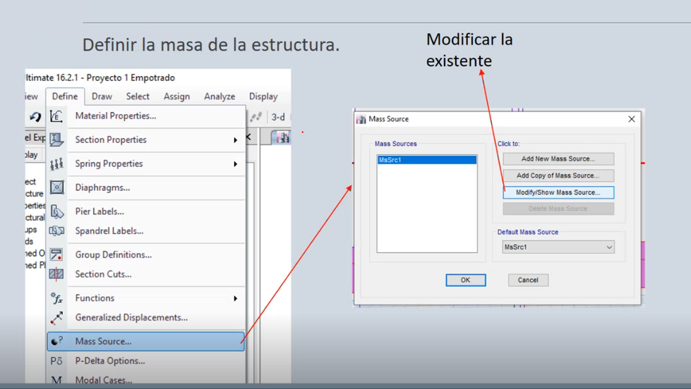
 | 6 | 0.06039
 | 6.1 | 0.058426229508
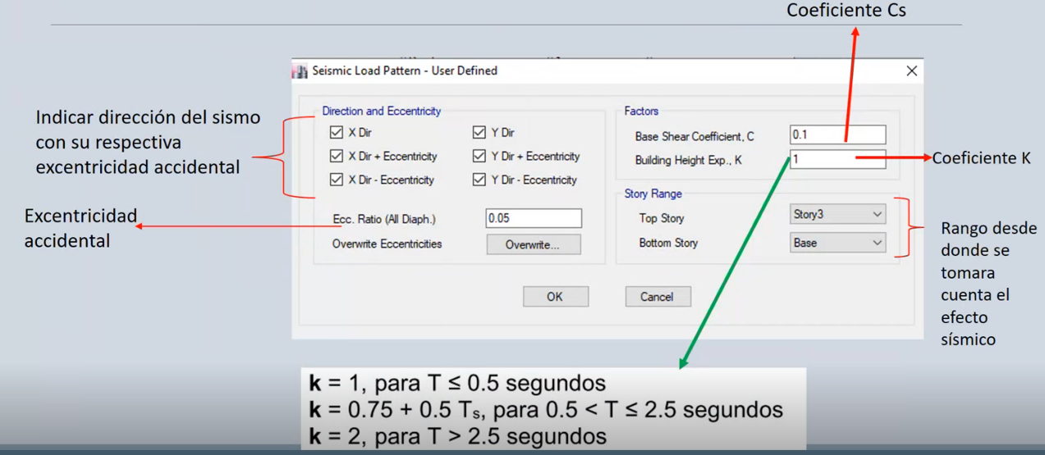
 | 6.2 | 0.056556711759
 | 6.3 | 0.054775510204
 | 6.4 | 0.053077148438
 | 6.5 | 0.051456568047
 | 6.6 | 0.049909090909
 | 6.7 | 0.048430385387
 | 6.8 | 0.047016435986
 | 6.9 | 0.045663516068
 | 7 | 0.044368163265
 | 7.1 | 0.04312715731
 | 7.2 | 0.0419375
 | 7.3 | 0.040796397073
 | 7.4 | 0.039701241782
 | 7.5 | 0.0386496
 | 7.6 | 0.037639196676
 | 7.7 | 0.036667903525
 | 7.8 | 0.035733727811
 | 7.9 | 0.034834802115
 | 8 | 0.033969375
 | 8.1 | 0.033135802469
 | 8.2 | 0.032332540155
 | 8.3 | 0.031558136159
 | 8.4 | 0.03081122449
 | 8.5 | 0.030090519031
 | 8.6 | 0.029394808004
 | 8.7 | 0.02872294887
 | 8.8 | 0.028073863636
 | 8.9 | 0.027446534528
 | 9 | 0.02684
 | 9.1 | 0.026253351045
 | 9.2 | 0.025685727788
 | 9.3 | 0.025136316337
 | 9.4 | 0.024604345858
 | 9.5 | 0.024089085873

 | 9.6 | 0.02358984375
 | 9.7 | 0.023105962376
 | 9.8 | 0.022636817993
 | 9.9 | 0.022181818182
 | 10 | 0.0217404

Periodo empirico de vibración


 | Kt= | 0.047
 | x= | 0.85
 | Hn= | 20.50 m | Altura total Estructura
 | Ta= | 0.612 s | 0.85746553992
Periodo Aproximado | 1.4 Ta = | 0.85746553992
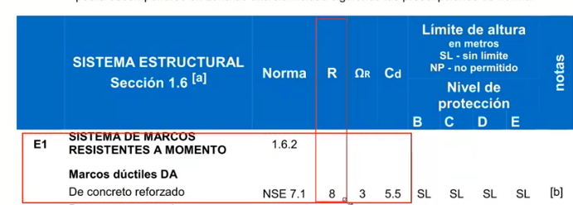
Coeficiente Sismico
 | 0.612 s | 0
 | 0.612 s | 0.96983489281
Sa(T)= | 0.96983489281
R= | 8
ξ | 5%
β= | 1.0010680712

Cs | 0.121
K | 1.000 |  |  |  |  |  |  |  |  | Ns3

Periodo de Vibración
 | Story | Diaphragm | Mass X
 |  |  | tonf-s²/m | Wi/g | u1 | Fi | Wi*u1 ^ 2 | Fi*u1
 | Story1 | D1 | 26.27203 | 26.27203 | 0.000329 | 16.19 | 2.8437107992E-06 | 0.00532651
 | Story2 | D2 | 26.27203 | 26.27203 | 0.000755 | 32.38 | 1.4975713901E-05 | 0.0244469
 | Story3 | D3 | 19.72396 | 19.72396 | 0.001026 | 36.47 | 2.0762939317E-05 | 0.03741822
 |  |  |  |  |  | ∑Wi*u1^2/g | 3.8582364017E-05 | 0.06719163

 |  |  |  | ∑Wi*u1^2/g | 3.8582364017E-05
 |  |  |  | ∑Fi*u1 | 0.06719163
 |  |  |  |  |  |  |  |  | 0.001026
 |  |  | Tf | 0.15056245831

 | Story | Diaphragm | Mass X
 |  |  | tonf-s²/m | Wi/g | u2 | Fi | Wi*u1 ^ 2 | Fi*u1
 | Story1 | D1 | 26.27203 | 26.27203 | 0.000374 | 16.19 | 3.6748264683E-06 | 0.00605506
 | Story2 | D2 | 26.27203 | 26.27203 | 0.000886 | 32.38 | 2.0623438462E-05 | 0.02868868
 | Story3 | D3 | 19.72396 | 19.72396 | 0.001227 | 36.47 | 2.9694993775E-05 | 0.04474869
 |  |  |  |  |  | ∑Wi*u1^2/g | 5.3993258705E-05 | 0.07949243

 |  |  |  | ∑Wi*u1^2/g | 5.3993258705E-05
 |  |  |  | ∑Fi*u1 | 0.07949243

 |  |  | Tf | 0.16375205227

